Баг-репорты
ID | Название БР | Приоритет | Статус | Предусловия | Шаги воспроизведения | Ожидаемый результат | Фактический результат | Окружение
bug-1 | Непринятие валидного ввода дефиса полем Имя на экране заказа самоката | Стандартный | Открыт | 1. Запустить тестовый стенд Яндекс Самокат 2. Нажать "Заказать" на странице лендинга 3. Убедиться в переходе на форму "Для кого самокат" | 1. Ввести в поле Имя: "Анна-Мария" 2. Снять фокус с поля | Введенный текст принят системой, ошибки нет | Отображается ошибка, поле подсвечено красной рамкой | Win, 10 YandexBrowser 26.8.4.893 1920x1080
bug-2 | Принимается невалидный ввод, состоящий только из пробелов, полем Имя на экране заказа самоката | Стандартный | Открыт | 1. Запустить тестовый стенд Яндекс Самокат 2. Нажать "Заказать" на странице лендинга 3. Убедиться в переходе на форму "Для кого самокат" | 1. Ввести в поле Имя 5 пробелов: " " 2. Снять фокус с поля | Отображается ошибка "Введите корректное имя", поле подсвечено красной рамкой | Введенный текст принят системой, ошибки нет | Win, 10 YandexBrowser 26.8.4.893 1920x1080
bug-3 | Непринятие валидного ввода дефиса полем Фамилия на экране заказа самоката | Стандартный | Открыт | 1. Запустить тестовый стенд Яндекс Самокат 2. Нажать "Заказать" на странице лендинга 3. Убедиться в переходе на форму "Для кого самокат" | 1. Ввести в поле Фамилия: "Алиев-Грай" 2. Снять фокус с поля | Введенный текст принят системой, ошибки нет | Отображается ошибка, поле подсвечено красной рамкой | Win, 10 YandexBrowser 26.8.4.893 1920x1080
bug-4 | Отсутствие максимального порога для количества вводимых символов в поле Фамилия на экране заказа самоката | Стандартный | Открыт | 1. Запустить тестовый стенд Яндекс Самокат 2. Нажать "Заказать" на странице лендинга 3. Убедиться в переходе на форму "Для кого самокат" | 1. Ввести в поле Фамилия 42 символа: "Петропавловскийпавелалександровичсеверянин" 2. Снять фокус с поля | Отображается ошибка "Введите корректную фамилию", поле подсвечено красной рамкой | Введенный текст принят системой, ошибки нет | Win, 10 YandexBrowser 26.8.4.893 1920x1080
bug-5 | Непринятие валидного значения валидной длины 50 символов полем Адрес на экране заказа самоката | Стандартный | Открыт | 1. Запустить тестовый стенд Яндекс Самокат 2. Нажать "Заказать" на странице лендинга 3. Убедиться в переходе на форму "Для кого самокат" | 1.Ввести в поле Адрес 50 символов: "московскаяулицавозлестарогопаркавцентрегородалетча" 2. Снять фокус с поля | Отображается ошибка "Введите корректный адрес", поле подсвечено красной рамкой | Введенный текст принят системой, ошибки нет | Win, 10 YandexBrowser 26.8.4.893 1920x1080
bug-6 | Непринятие валидного ввода дефиса полем Адрес на экране заказа самоката | Стандартный | Открыт | 1. Запустить тестовый стенд Яндекс Самокат 2. Нажать "Заказать" на странице лендинга 3. Убедиться в переходе на форму "Для кого самокат" | 1. Ввести в поле Адрес: "Салтыкова‑Щедрина" 2. Снять фокус с поля | Введенный текст принят системой, ошибки нет | Отображается ошибка "Введите корректный адрес", поле подсвечено красной рамкой | Win, 10 YandexBrowser 26.8.4.893 1920x1080
bug-7 | Принимается ввод без букв, состоящий только из валидных спецсимволов, полем Адрес на экране заказа самоката | Стандартный | Открыт | 1. Запустить тестовый стенд Яндекс Самокат 2. Нажать "Заказать" на странице лендинга 3. Убедиться в переходе на форму "Для кого самокат" | 1. Ввести в поле Адрес: ".....,,,,," 2. Снять фокус с поля | Отображается ошибка "Введите корректный адрес", поле подсвечено красной рамкой | Введенный текст принят системой, ошибки нет | Win, 10 YandexBrowser 26.8.4.893 1920x1080
bug-8 | Принимается ввод без букв, состоящий только из цифр, полем Адрес на экране заказа самоката | Стандартный | Открыт | 1. Запустить тестовый стенд Яндекс Самокат 2. Нажать "Заказать" на странице лендинга 3. Убедиться в переходе на форму "Для кого самокат" | 1. Ввести в поле Адрес: "123456789" 2. Снять фокус с поля | Отображается ошибка "Введите корректный адрес", поле подсвечено красной рамкой | Введенный текст принят системой, ошибки нет | Win, 10 YandexBrowser 26.8.4.893 1920x1080
bug-9 | Не отображается ошибка для пустого поля Адрес на экране заказа самоката | Стандартный | Открыт | 1. Запустить тестовый стенд Яндекс Самокат 2. Нажать "Заказать" на странице лендинга 3. Убедиться в переходе на форму "Для кого самокат" | 1. Кликнуть на поле Адрес 2. Снять фокус с поля | Отображается ошибка "Введите корректный адрес", поле подсвечено красной рамкой | Пустое поле принято системой, ошибки нет | Win, 10 YandexBrowser 26.8.4.893 1920x1080
bug-10 | Принимается системой значение только из цифр длиной от 12 до 13 цифр в поле Телефон на экране заказа самоката | Стандартный | Открыт | 1. Запустить тестовый стенд Яндекс Самокат 2. Нажать "Заказать" на странице лендинга 3. Убедиться в переходе на форму "Для кого самокат" | 1. Ввести в поле Телефон 12 символов: 123456789012 3. Снять фокус с поля | Отображается ошибка "Введите корректный телефон", поле подсвечено красной рамкой | Введенный текст принят системой, ошибки нет | Win, 10 YandexBrowser 26.8.4.893 1920x1080
bug-11 | Принимается системой значение из цифр и знака "+" длиной 13 символов в поле Телефон на экране заказа самоката | Стандартный | Открыт | 1. Запустить тестовый стенд Яндекс Самокат 2. Нажать "Заказать" на странице лендинга 3. Убедиться в переходе на форму "Для кого самокат" | 1. Ввести в поле Телефон 13 символов: +790412311221 3. Снять фокус с поля | Отображается ошибка "Введите корректный телефон", поле подсвечено красной рамкой | Введенный текст принят системой, ошибки нет | Win, 10 YandexBrowser 26.8.4.893 1920x1080
bug-12 | Принимается прошедшие и сегодняшняя даты полем "Дата доставки" в форме Про аренду экрана заказа самоката | Стандартный | Открыт | 1. Запустить тестовый стенд Яндекс Самокат 2. Нажать "Заказать" на странице лендинга 3. В форме "Для кого самокат" заполнить: - поле имя значением "Александр" - поле фамилия значением "Александров" - поле адрес значением: "Вяземская 7" - поле станции выбрать "Черкизовская" - поле телефон "12345678901" 4. Нажать кнопку "Дальше" 5. Убедиться в переходе на форму "Про аренду" | 1. Кликнуть на поле Дата доставки 2. Кликнуть на сегодняшний день | Поле заполнено датой сегодняшнего дня, подсвечено красным, отображается ошибка, информирующая о введенной некорректной дате | Поле принимает введенное значение, ошибка не отображается, граница поля не подсвечивается | Win, 10 YandexBrowser 26.8.4.893 1920x1080
bug-13 | Нет ограничения по количеству символов для поля Комментарий формы Про аренду экрана заказа самоката | Стандартный | Открыт | 1. Запустить тестовый стенд Яндекс Самокат 2. Нажать "Заказать" на странице лендинга 3. В форме "Для кого самокат" заполнить: - поле имя значением "Александр" - поле фамилия значением "Александров" - поле адрес значением: "Вяземская 7" - поле станции выбрать "Черкизовская" - поле телефон "12345678901" 4. Нажать кнопку "Дальше" 5. Убедиться в переходе на форму "Про аренду" | 1. Кликнуть на поле Комментарий 2. Ввести 33 символа: "переулоквозлестарогодоманомерсемь" 3. Снять фокус с поля | Отображается ошибка, поле подсвечено красной рамкой | Введенный текст принят системой, ошибки нет | Win, 10 YandexBrowser 26.8.4.893 1920x1080
bug-14 | Вводятся любые символы (нет ограничений по содержимому) в поле Комментарий формы заказа Про аренду | Стандартный | Открыт | 1. Запустить тестовый стенд Яндекс Самокат 2. Нажать "Заказать" на странице лендинга 3. В форме "Для кого самокат" заполнить: - поле имя значением "Александр" - поле фамилия значением "Александров" - поле адрес значением: "Вяземская 7" - поле станции выбрать "Черкизовская" - поле телефон "12345678901" 4. Нажать кнопку "Дальше" 5. Убедиться в переходе на форму "Про аренду" | 1. Кликнуть на поле Комментарий 2. Ввести: "كلمةGivemescooter:)" 3. Снять фокус с поля | Отображается ошибка, поле подсвечено красной рамкой | Введенный текст принят системой, ошибки нет | Win, 10 YandexBrowser 26.8.4.893 1920x1080
bug-15 | Ссылка Яндекс в шапке открывает страницу дзена, а не главную страницу Яндекса | Стандартный | Открыт | 1. Запустить тестовый стенд Яндекс Самокат | Кликнуть по логотипу Яндекс в шапке | Открывается страница https://ya.ru | Срабатывает автоматическое перенаправление с сылки href="//yandex.ru" на https://dzen.ru/?yredirect=true | Win, 10 YandexBrowser 26.8.4.893 1920x1080
bug-16 | Текст "УЧЕБНЫЙ ТРЕНАЖЕР" содержит букву Е вместо Ё в шапке экрана Статус заказа | Желательный | Открыт | 1. Запустить тестовый стенд Яндекс Самокат | Сравнить текст в шапке | Текст: УЧЕБНЫЙ ТРЕНАЖЁР | Текст: УЧЕБНЫЙ ТРЕНАЖЕР | Win, 10 GoogleChrome 154.0.8037.97 1920x1080 1280х720 Win, 10 YandexBrowser 26.8.4.893 1920x1080 1280х720
bug-17 | Появляется лишняя кнопка Go! рядом с полем ввода номера заказа в шапке после нажатия на кнопку Статус заказа | Стандартный | Открыт | 1. Запустить тестовый стенд Яндекс Самокат 2. Нажать "Заказать" на странице лендинга 3. В форме "Для кого самокат" заполнить: - поле имя значением "Александр" - поле фамилия значением "Александров" - поле адрес значением: "Вяземская 7" - поле станции выбрать "Черкизовская" - поле телефон "12345678901" 4. Нажать кнопку "Дальше" 5. В форме "Проаренду" заполнить: - поле дата значением завтрашней даты - поле срок аренды значением "сутки" 6. Нажать "Заказать" | Нажать кнопку Статус заказа | Вместо кнопок Заказать и Статус заказа появляется поле Номер заказа | 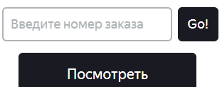 Поле короткое, вместо части поля справа от него кнопка Go | Win, 10 YandexBrowser 26.8.4.893 1920x1083
bug-18 | Текст плейсхолдера "Введите номер заказа" вместо "Номер заказа" для поля ввода номера заказа в шапке | Желательный | Открыт | 1. Запустить тестовый стенд Яндекс Самокат 2. Нажать "Заказать" на странице лендинга 3. В форме "Для кого самокат" заполнить: - поле имя значением "Александр" - поле фамилия значением "Александров" - поле адрес значением: "Вяземская 7" - поле станции выбрать "Черкизовская" - поле телефон "12345678901" 4. Нажать кнопку "Дальше" 5. В форме "Проаренду" заполнить: - поле дата значением завтрашней даты - поле срок аренды значением "сутки" 6. Нажать "Заказать" | Нажать кнопку Статус заказа | Текст плейсхолдера "Номер заказа" | Текст плейсхолдера "Введите номер заказа" | Win, 10 GoogleChrome 154.0.8037.97 1920x1080 1280х720 Win, 10 YandexBrowser 26.8.4.893 1920x1080 1280х720
bug-19 | Текстовые поля приложения не подсвечиваются синим во время валидного ввода, только в начале ввода при еще пустом поле | Желательный | Открыт | 1. Запустить тестовый стенд Яндекс Самокат 2. Нажать "Заказать" на странице лендинга 3. Убедиться в переходе на форму "Для кого самокат" | 1. Кликнуть на поле Имя 2. Ввести "Анна" не снимая фокуса с поля | Во время ввода текста поле подсвечивается синей рамкой | Рамки текстовых полей при валидном вводе не изменяются, сохраняют черный цвет, меняя цвет на синий только в начале ввода | Win, 10 GoogleChrome 154.0.8037.97 1920x1080 1280х720 Win, 10 YandexBrowser 26.8.4.893 1920x1080 1280х720
bug-20 | Невозможность поиска заказа на экране "Статус заказа" с использованием поля ввода номера в шапке | Стандартный | Открыт | 1. Запустить тестовый стенд Яндекс Самокат 2. Нажать "Заказать" на странице лендинга 3. В форме "Для кого самокат" заполнить: - поле имя значением "Александр" - поле фамилия значением "Александров" - поле адрес значением: "Вяземская 7" - поле станции выбрать "Черкизовская" - поле телефон "12345678901" 4. Нажать кнопку "Дальше" 5. В форме "Проаренду" заполнить: - поле дата значением завтрашней даты - поле срок аренды значением "сутки" 6. Нажать "Заказать" | 1. Нажать кнопку Статус заказа 2. Ввести сохраненный номер из первого заказа | Ожидаем переход к информации о заказе с комментарием "второй заказ" | При нажатии на Enter остается открытой информация о заказе без комментария. При нажатии на кнопку Go из доработки фронтенда, так же не происходит переход с искомому заказу | Win, 10 YandexBrowser 26.8.4.893 1920x1083
bug-21 | Нет отступа поля поиска по номеру заказа от шапки на экране "Статус заказа" | Желательный | Открыт | 1. Запустить тестовый стенд Яндекс Самокат 2. Нажать "Заказать" на странице лендинга 3. В форме "Для кого самокат" заполнить: - поле имя значением "Александр" - поле фамилия значением "Александров" - поле адрес значением: "Вяземская 7" - поле станции выбрать "Черкизовская" - поле телефон "12345678901" 4. Нажать кнопку "Дальше" 5. В форме "Проаренду" заполнить: - поле дата значением завтрашней даты - поле срок аренды значением "сутки" 6. Нажать "Заказать" 7. Нажать "Посмотреть статус" | Обратить внимание на расположение поля с номером заказа под шапкой | 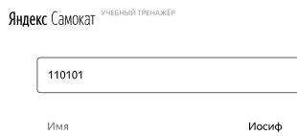 Поле расположено под шапкой с отступом | 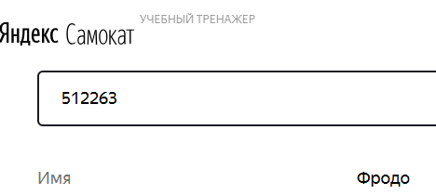 Отступ от шапки маленький | Win, 10 YandexBrowser 26.8.4.893 1920x1083 Win, 10 GoogleChrome 154.0.8037.97 1920x1080
bug-22 | Текст строки "Дата доставки" вместо "Когда привезём" на экране Статус заказа в блоке информации о заказе | Желательный | Открыт | 1. Запустить тестовый стенд Яндекс Самокат 2. Нажать "Заказать" на странице лендинга 3. В форме "Для кого самокат" заполнить: - поле имя значением "Александр" - поле фамилия значением "Александров" - поле адрес значением: "Вяземская 7" - поле станции выбрать "Черкизовская" - поле телефон "12345678901" 4. Нажать кнопку "Дальше" 5. В форме "Проаренду" заполнить: - поле дата значением завтрашней даты - поле срок аренды значением "сутки" 6. Нажать "Заказать" 7. Нажать "Посмотреть статус" | Обратить внимание на бллок деталей заказа | Текст строки с датой: "Когда привезём" | Фактический текст: "Дата доставки" | Win, 10 GoogleChrome 154.0.8037.97 1920x1080 1280х720 Win, 10 YandexBrowser 26.8.4.893 1920x1080 1280х720
bug-23 | Длинное имя без пробелов перекрывает название строки Имя на экране Статус заказа | Желательный |  | 1. Запустить тестовый стенд Яндекс Самокат 2. Нажать "Заказать" на странице лендинга 3. В форме "Для кого самокат" заполнить: - поле имя значением "Александр" - поле фамилия значением "Александров" - поле адрес значением: "п. Мирный, Вяземская улица д.1234" - поле станции выбрать "Черкизовская" - поле телефон "89011231212" 4. Нажать кнопку "Дальше" 5. В форме "Проаренду" заполнить: - поле дата значением не ранее завтрашней даты, 12.12.2026 - поле срок аренды значением "пятеро суток" 6. Нажать "Заказать" 7. Нажать "Посмотреть статус" | 1. Открыть Devtools 2. Найти значение элемента для строки Имя 3. Изменить текст "Александр" на "осеньунылаяпораочейочарованьеприятнамнетвояпрощальнаякраса" | Название строки должно оставаться видимым | Название строки скрыто за значением | Win, 10 GoogleChrome 154.0.8037.97 1920x1080 1280х720 Win, 10 YandexBrowser 26.8.4.893 1920x1080 1280х720
bug-24 | Длинная фамилия перекрывает название строки Фамилия на экране Статус заказа | Желательный | Открыт | 1. Запустить тестовый стенд Яндекс Самокат 2. Нажать "Заказать" на странице лендинга 3. В форме "Для кого самокат" заполнить: - поле имя значением "Александр" - поле фамилия значением "Александров" - поле адрес значением: "п. Мирный, Вяземская улица д.1234" - поле станции выбрать "Черкизовская" - поле телефон "89011231212" 4. Нажать кнопку "Дальше" 5. В форме "Проаренду" заполнить: - поле дата значением не ранее завтрашней даты, 12.12.2026 - поле срок аренды значением "пятеро суток" 6. Нажать "Заказать" 7. Нажать "Посмотреть статус" | 1. Открыть Devtools 2. Найти значение элемента для строки Фамилия 3. Изменить текст "Александров" на "осеньунылаяпораочейочарованьеприятнамнетвояпрощальнаякраса" | Название строки должно оставаться видимым | Название строки скрыто за значением | Win, 10 GoogleChrome 154.0.8037.97 1920x1080 1280х720 Win, 10 YandexBrowser 26.8.4.893 1920x1080 1280х720
bug-25 | Длинный адрес без пробелов перекрывает название строки Адрес на экране Статус заказа | Желательный | Открыт | 1. Запустить тестовый стенд Яндекс Самокат 2. Нажать "Заказать" на странице лендинга 3. В форме "Для кого самокат" заполнить: - поле имя значением "Александр" - поле фамилия значением "Александров" - поле адрес значением: "п. Мирный, Вяземская улица д.1234" - поле станции выбрать "Черкизовская" - поле телефон "89011231212" 4. Нажать кнопку "Дальше" 5. В форме "Проаренду" заполнить: - поле дата значением не ранее завтрашней даты, 12.12.2026 - поле срок аренды значением "пятеро суток" 6. Нажать "Заказать" 7. Нажать "Посмотреть статус" | 1. Открыть Devtools 2. Найти значение элемента для строки Адрес 3. Изменить текст "п. Мирный, Вяземская улица д.1234" на "г.СеверодвинскулицаСалтыковаЩедринад.1234" | Название строки должно оставаться видимым | Название строки скрыто за значением | Win, 10 GoogleChrome 154.0.8037.97 1920x1080 1280х720 Win, 10 YandexBrowser 26.8.4.893 1920x1080 1280х720
bug-26 | Для заказа с выбранной станцией "Черкизовская" отображается станция "Преображенская площадь" | Критический | Открыт | 1. Запустить тестовый стенд Яндекс Самокат 2. Нажать "Заказать" на странице лендинга 3. В форме "Для кого самокат" заполнить: - поле имя значением "Александр" - поле фамилия значением "Александров" - поле адрес значением: "п. Мирный, Вяземская улица д.1234" - поле станции выбрать "Черкизовская" - поле телефон "89011231212" 4. Нажать кнопку "Дальше" 5. В форме "Проаренду" заполнить: - поле дата значением не ранее завтрашней даты - поле срок аренды значением "сутки" 6. Нажать "Заказать" 7. Нажать "Посмотреть статус" | Обратить внимание на блок деталей заказа в значение строки Станция метро | Значение строки: "Черкизовская" | Значение строки "Преображенская площадь" | Win, 10 YandexBrowser 26.8.4.893 1920x1083
bug-27 | Отображается дата окончания аренды вместо даты доставки на экране Статус заказа | Критический | Открыт | 1. Запустить тестовый стенд Яндекс Самокат 2. Нажать "Заказать" на странице лендинга 3. В форме "Для кого самокат" заполнить: - поле имя значением "Александр" - поле фамилия значением "Александров" - поле адрес значением: "п. Мирный, Вяземская улица д.1234" - поле станции выбрать "Черкизовская" - поле телефон "89011231212" 4. Нажать кнопку "Дальше" 5. В форме "Проаренду" заполнить: - поле дата значением не ранее завтрашней даты, 12.12.2026 - поле срок аренды значением "пятеро суток" 6. Нажать "Заказать" 7. Нажать "Посмотреть статус" | Обратить внимание на дату в блоке информации о деталях заказа | Отображается дата, с которой создавался заказ: 12 декабря | Отображается дата, отличающаяся от выбранной на срок аренды :17 декабря | Win, 10 YandexBrowser 26.8.4.893 1920x1083
bug-28 | Длинный комментарий без пробелов перекрывает название строки Комментарий на экране Статус заказа | Желательный | Открыт | 1. Запустить тестовый стенд Яндекс Самокат 2. Нажать "Заказать" на странице лендинга 3. В форме "Для кого самокат" заполнить: - поле имя значением "Александр" - поле фамилия значением "Александров" - поле адрес значением: "п. Мирный, Вяземская улица д.1234" - поле станции выбрать "Черкизовская" - поле телефон "89011231212" 4. Нажать кнопку "Дальше" 5. В форме "Проаренду" заполнить: - поле дата значением не ранее завтрашней даты, 12.12.2026 - поле срок аренды значением "пятеро суток" - поле комментарий значением "туда-сюда" 6. Нажать "Заказать" 7. Нажать "Посмотреть статус" | 1. Открыть Devtools 2. Найти значение элемента для строки Комментарий 3. Изменить текст "туда-сюда" на "осеньунылаяпораочейочарованьеприятнамнетвояпрощальнаякраса" | Название строки должно оставаться видимым | Название строки скрыто за значением | Win, 10 GoogleChrome 154.0.8037.97 1920x1080 1280х720 Win, 10 YandexBrowser 26.8.4.893 1920x1080 1280х720
bug-29 | Маленький отступ кнопок от заголовка в всплывающем окне подтверждения отмены заказа | Желательный | Открыт | 1. Запустить тестовый стенд Яндекс Самокат 2. Нажать "Заказать" на странице лендинга 3. В форме "Для кого самокат" заполнить: - поле имя значением "Александр" - поле фамилия значением "Александров" - поле адрес значением: "п. Мирный, Вяземская улица д.1234" - поле станции выбрать "Черкизовская" - поле телефон "89011231212" 4. Нажать кнопку "Дальше" 5. В форме "Проаренду" заполнить: - поле дата значением не ранее завтрашней даты, 12.12.2026 - поле срок аренды значением "пятеро суток" 6. Нажать "Заказать" 7. Нажать "Посмотреть статус" | Нажать Отменить заказ | Кнопки расположены с отступом от нижней границы в нижней трети всплывающего окна | Кнопки смещены к центру окна | Win, 10 YandexBrowser 26.8.4.893 1920x1083
bug-30 | Маленькие кнопки Назад и Отменить для всплывающего окна подтверждения отмены заказа | Желательный | Открыт | 1. Запустить тестовый стенд Яндекс Самокат 2. Нажать "Заказать" на странице лендинга 3. В форме "Для кого самокат" заполнить: - поле имя значением "Александр" - поле фамилия значением "Александров" - поле адрес значением: "п. Мирный, Вяземская улица д.1234" - поле станции выбрать "Черкизовская" - поле телефон "89011231212" 4. Нажать кнопку "Дальше" 5. В форме "Проаренду" заполнить: - поле дата значением не ранее завтрашней даты, 12.12.2026 - поле срок аренды значением "пятеро суток" 6. Нажать "Заказать" 7. Нажать "Посмотреть статус" | Нажать Отменить заказ | 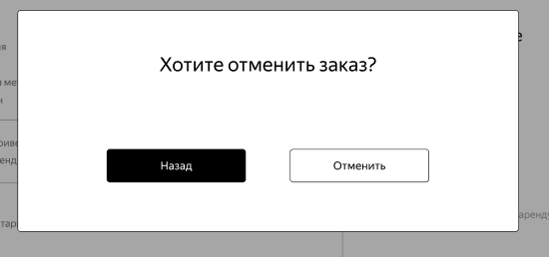 Размер кнопок относительно всплывающего окна: | 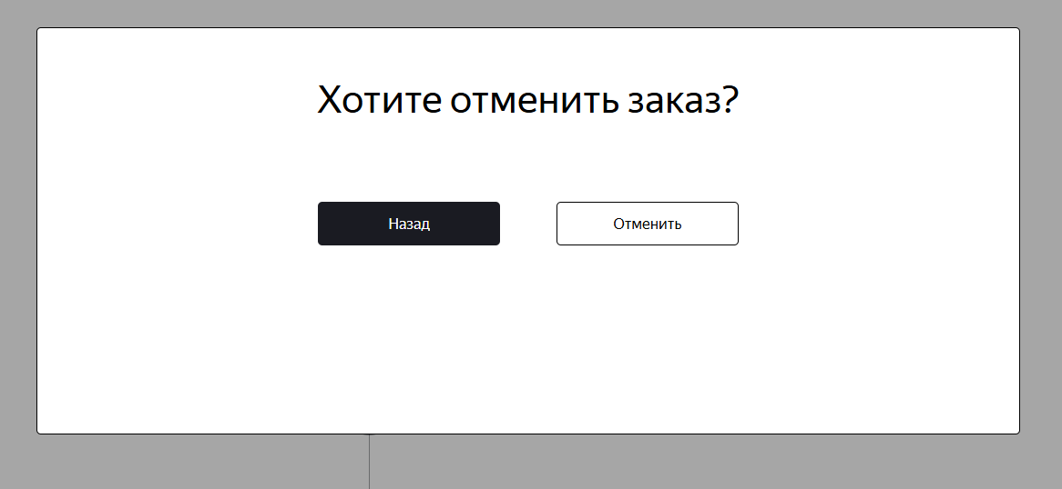 Размер кнопок меньше ожидаемого | Win, 10 YandexBrowser 26.8.4.893 1920x1083
bug-31 | Большой шрифт заголовка для всплывающего окна отмененного заказа | Желательный | Открыт | 1. Запустить тестовый стенд Яндекс Самокат 2. Нажать "Заказать" на странице лендинга 3. В форме "Для кого самокат" заполнить: - поле имя значением "Александр" - поле фамилия значением "Александров" - поле адрес значением: "п. Мирный, Вяземская улица д.1234" - поле станции выбрать "Черкизовская" - поле телефон "89011231212" 4. Нажать кнопку "Дальше" 5. В форме "Проаренду" заполнить: - поле дата значением не ранее завтрашней даты, 12.12.2026 - поле срок аренды значением "пятеро суток" 6. Нажать "Заказать" 7. Нажать "Посмотреть статус" | 1. Нажать Отменить заказ 2. Нажать Отменить | Шрифт заголовка немного больше подзаголовка | Шрифт заголовка значительно больше подзаголовка | Win, 10 YandexBrowser 26.8.4.893 1920x1080 1280х720
bug-32 | Не удаляется из БД заказ при нажатии кнопки Отменить во всплывающем окне экрана Статус заказа | Критический | Открыт | 1. Запустить тестовый стенд Яндекс Самокат 2. Нажать "Заказать" на странице лендинга 3. В форме "Для кого самокат" заполнить: - поле имя значением "Александр" - поле фамилия значением "Александров" - поле адрес значением: "п. Мирный, Вяземская улица д.1234" - поле станции выбрать "Черкизовская" - поле телефон "89011231212" 4. Нажать кнопку "Дальше" 5. В форме "Проаренду" заполнить: - поле дата значением не ранее завтрашней даты, 12.12.2026 - поле срок аренды значением "пятеро суток" 6. Нажать "Заказать" 7. Нажать "Посмотреть статус" | 1. Нажать "Отменить заказ" 2. Открыть DevTools во вкладке Network 3. Нажать "Отменить" в веб-приложении 4. Найти ответ на запрос кнопки "Отменить" 5. Выполнить запрос к таблице Orders БД по номеру отмененного заказа | 1. Отправляется PUT запрос на эндпоинт с существующим номером заказа /api/v1/orders/cancel?track=63711 В респонзе на нажатие кнопки Отменить ожидаем: HTTP/1.1 200 { ok: true } 2. В БД в столбце "cancelled" статус отмененного заказа " t " | 1. Отправляется PUT запрос на эндпоинт с существующим номером заказа /api/v1/orders/cancel?t=63711 Получаем респонз: HTTP/1.1 400 Bad Request { "message": "Недостаточно данных для поиска" } Прим. Фактическая отмена заказа происходит по эндпоинту с параметром track на /api/v1/orders/cancel?track=63711 при отправке ручного запроса к API 2. В БД в столбце "cancelled" статус неотмененного заказа" f " | Win, 10 YandexBrowser 26.8.4.893 1920x1083
bug-33 | Маленький отступ для кнопки Хорошо от описания в всплывающем окне отмененного заказа | Желательный | Открыт | 1. Запустить тестовый стенд Яндекс Самокат 2. Нажать "Заказать" на странице лендинга 3. В форме "Для кого самокат" заполнить: - поле имя значением "Александр" - поле фамилия значением "Александров" - поле адрес значением: "п. Мирный, Вяземская улица д.1234" - поле станции выбрать "Черкизовская" - поле телефон "89011231212" 4. Нажать кнопку "Дальше" 5. В форме "Проаренду" заполнить: - поле дата значением не ранее завтрашней даты, 12.12.2026 - поле срок аренды значением "пятеро суток" 6. Нажать "Заказать" 7. Нажать "Посмотреть статус" | 1. Нажать Отменить заказ 2. Нажать Отменить | 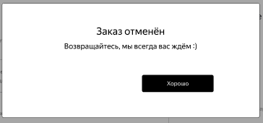 Кнопка расположенаа с отступом | 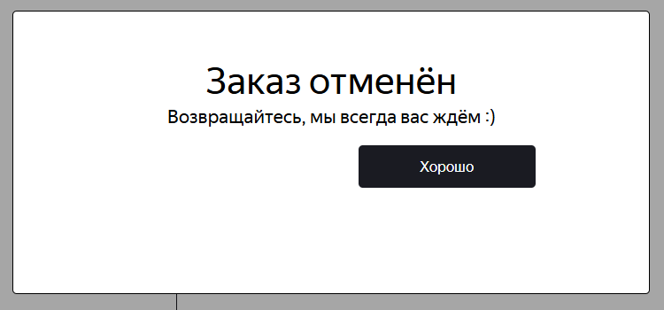 Кнопка "прижата" к описанию | Win, 10 GoogleChrome 154.0.8037.97 1920x1080 1280х720 Win, 10 YandexBrowser 26.8.4.893 1920x1080 1280х720
bug-34 | Блок статусов заказа расположен ниже блока деталей заказов а не в один уровень с ним при открытии экрана Статус заказа через кнопку "Посмотреть статус" | Стандартный | Открыт | 1. Запустить тестовый стенд Яндекс Самокат 2. Нажать "Заказать" на странице лендинга 3. В форме "Для кого самокат" заполнить: - поле имя значением "Александр" - поле фамилия значением "Александров" - поле адрес значением: "п. Мирный, Вяземская улица д.1234" - поле станции выбрать "Черкизовская" - поле телефон "89011231212" 4. Нажать кнопку "Дальше" 5. В форме "Проаренду" заполнить: - поле дата значением не ранее завтрашней даты, 12.12.2026 - поле срок аренды значением "пятеро суток" 6. Нажать "Заказать" 7. Нажать "Посмотреть статус" | Обратить внимание на блок статусов заказа | Расположение блока статусов в один уровень с блоком информации: | 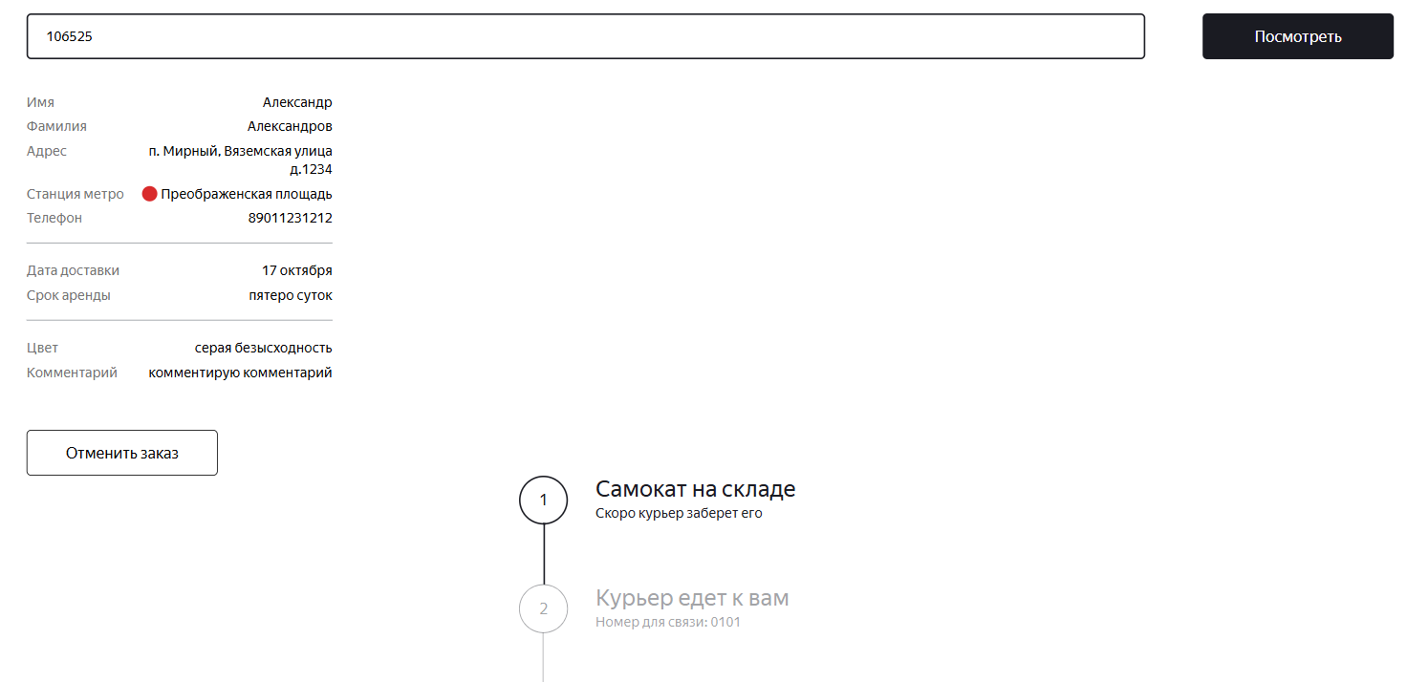 Блок статусов расположен ниже блока деталей | Win, 10 YandexBrowser 26.8.4.893 1920x1080 1280х720
bug-35 | Меняется заголовок статуса 2 вместо описания для активного статуса на экране Статус заказа | Желательный | Открыт | 1. Запустить тестовый стенд Яндекс Самокат 2. Нажать "Заказать" на странице лендинга 3. В форме "Для кого самокат" заполнить: - поле имя значением "Александр" - поле фамилия значением "Александров" - поле адрес значением: "п. Мирный, Вяземская улица д.1234" - поле станции выбрать "Черкизовская" - поле телефон "89011231212" 4. Нажать кнопку "Дальше" 5. В форме "Проаренду" заполнить: - поле дата значением не ранее завтрашней даты, 12.12.2026 - поле срок аренды значением "пятеро суток" 6. Нажать "Заказать" 7. Нажать "Посмотреть статус" 8. В Postman создать курьера с именем "Ян" и принять им созданный заказ | Обновить страницу с экраном Статус заказа | Отображается заголовок "Курьер едет к вам" Отображается описание статуса: "Курьер Ян едет к вам" | Отображается заголовок, содержащий имя курьера: "Курьер Ян едет к вам" Отображается описание статуса: "Номер для связи: 0101" | Win, 10 GoogleChrome 154.0.8037.97 1920x1080 1280х720 Win, 10 YandexBrowser 26.8.4.893 1920x1080 1280х720
bug-36 | Не отображается полное длиинное имя курьера в статусах заказа на экране Статус заказа | Желательный | Открыт | 1. Запустить тестовый стенд Яндекс Самокат 2. Нажать "Заказать" на странице лендинга 3. В форме "Для кого самокат" заполнить: - поле имя значением "Александр" - поле фамилия значением "Александров" - поле адрес значением: "п. Мирный, Вяземская улица д.1234" - поле станции выбрать "Черкизовская" - поле телефон "89011231212" 4. Нажать кнопку "Дальше" 5. В форме "Проаренду" заполнить: - поле дата значением не ранее завтрашней даты, 12.12.2026 - поле срок аренды значением "пятеро суток" 6. Нажать "Заказать" 7. Нажать "Посмотреть статус" 8. Создать курьера с именем "федорпавловичкамчатский" и принять созданный заказ | Обновить страницу с экраном Статус заказа | Имя отображается полностью | Часть имени скрывается точками | Win, 10 GoogleChrome 154.0.8037.97 1920x1080 1280х720 Win, 10 YandexBrowser 26.8.4.893 1920x1080 1280х720
bug-37 | Заголовок 2го статуса меняется на "Курьер задерживается" на экране Статус заказа при наступлении дня доставки (в 00:00), указанного при заказе, а не в 23:59 дня доставки | Стандартный | Открыт | 1. Запустить тестовый стенд Яндекс Самокат 2. Нажать "Заказать" на странице лендинга 3. В форме "Для кого самокат" заполнить: - поле имя значением "Александр" - поле фамилия значением "Александров" - поле адрес значением: "п. Мирный, Вяземская улица д.1234" - поле станции выбрать "Черкизовская" - поле телефон "89011231212" 4. Нажать кнопку "Дальше" 5. В форме "Проаренду" заполнить: - поле дата значением не ранее завтрашней даты, 12.12.2026 - поле срок аренды значением "пятеро суток" 6. Нажать "Заказать" 7. Нажать "Посмотреть статус" | 1. Перевести время и дату на устройстве на 23:58 дня перед датой доставки 2. Дождаться наступления 00:00 дня доставки | Ждем сохранения активного статуса и перемены на курьер задерживается с 23:59 дня доставки | Статус меняется на Курьер задерживается при наступлении дня, указанного как дата доставки при формировании заказа | Win, 10 YandexBrowser 26.8.4.893 1920x1083
bug-38 | 3й статус заказа "Курьер на месте" не становится активным после нажатия кнопки "Завершить" в приложении курьера | Критический | Открыт | 1. Запустить тестовый стенд Яндекс Самокат 2. Нажать "Заказать" на странице лендинга 3. В форме "Для кого самокат" заполнить: - поле имя значением "Александр" - поле фамилия значением "Александров" - поле адрес значением: "п. Мирный, Вяземская улица д.1234" - поле станции выбрать "Черкизовская" - поле телефон "89011231212" 4. Нажать кнопку "Дальше" 5. В форме "Проаренду" заполнить: - поле дата значением не ранее завтрашней даты, 12.12.2026 - поле срок аренды значением "пятеро суток" 6. Нажать "Заказать" 7. Нажать "Посмотреть статус" 8. В Postman создать курьера и принять им созданный заказ | Нажать кнопку Завершить в приложении курьера | Отображается активный 3й статус на экране Статус заказа | Статус невозможно сделать активным, в документации не предусмотрена механика перехода к статусу 3. При завершении заказа осуществляется переход сразу к активному 4му статусу, для пользователя статус 3 НЕ отображается | Win, 10 YandexBrowser 26.8.4.893 1920x1083
bug-39 | Описание активного статуса 4, содержит день недели, а не дату окончания аренды | Стандартный | Открыт | 1. Запустить тестовый стенд Яндекс Самокат 2. Нажать "Заказать" на странице лендинга 3. В форме "Для кого самокат" заполнить: - поле имя значением "Александр" - поле фамилия значением "Александров" - поле адрес значением: "п. Мирный, Вяземская улица д.1234" - поле станции выбрать "Черкизовская" - поле телефон "89011231212" 4. Нажать кнопку "Дальше" 5. В форме "Проаренду" заполнить: - поле дата значением не ранее завтрашней даты, 12.12.2026 - поле срок аренды значением "пятеро суток" 6. Нажать "Заказать" 7. Нажать "Посмотреть статус" 8. В Postman создать курьера и принять им созданный заказ 9. Завершить заказ по id заказа | Обновить страницу с экраном Статус заказа | Отображается дата окончания аренды | Отображается день недели окончания аренды | Win, 10 GoogleChrome 154.0.8037.97 1920x1080 1280х720 Win, 10 YandexBrowser 26.8.4.893 1920x1080 1280х720
bug-40 | Нет изображения дороги на дизайнерском элементе для ненайденного заказа на экране Статуса заказа | Желательный | Открыт | 1. Перейти к экрану "Статус заказа" | 1. Ввести несуществующий номер заказа 0000 2. Обратить внимание на изображение | 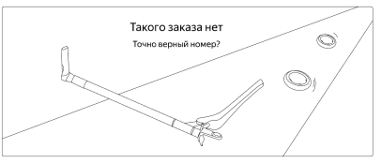 Содержит дорогу | 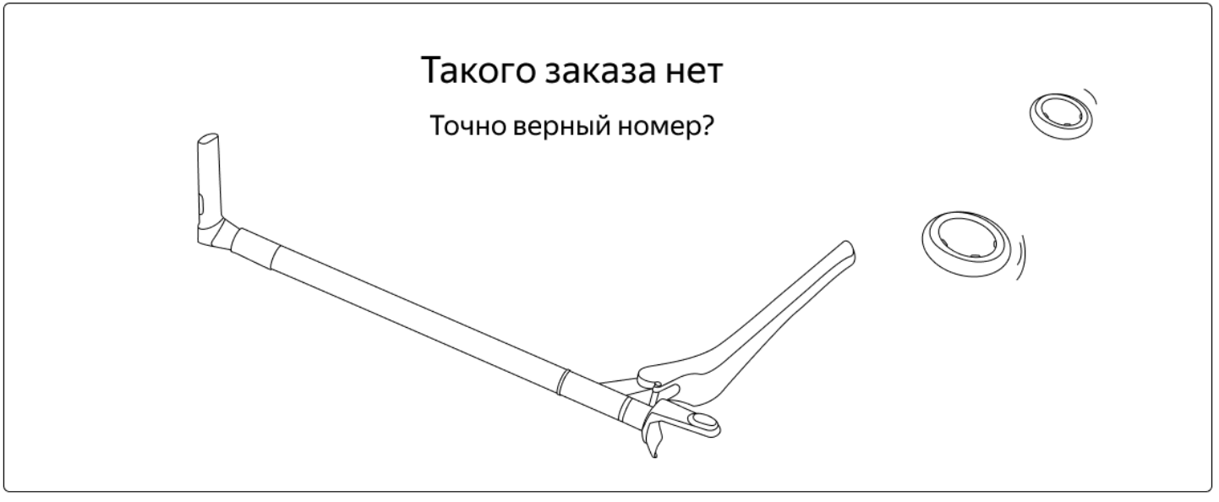 Дороги нет | Win, 10 GoogleChrome 154.0.8037.97 1920x1080 1280х720 Win, 10 YandexBrowser 26.8.4.893 1920x1080 1280х720
bug-41 | При пустом поле Адрес и заполненных остальных полях валидными данными осуществляется переход на форму "Про аренду" | Критический | Открыт | 1. Запустить тестовый стенд Яндекс Самокат 2. Нажать "Заказать" на странице лендинга 3. Убедиться в переходе на форму "Для кого самокат" | 1. Заполнить: - поле имя значением "Александр" - поле фамилия значением "Александров" - поле станции выбрать "Черкизовская" - поле телефон "12345678901" - поле Адрес оставить пустым 2. Нажать кнопку "Дальше" | При нажатии кнопки "Дальше" не просходит переход на форму "Про аренду" | Осуществляется переход на следующую форму | Win, 10 YandexBrowser 26.8.4.893 1920x1080
bug-42 | Цвет текста плейсхолдера "Станция метро" темно-серый вместо светло-серого, отличающийся от других полей в форме Для кого самокат | Желательный | Открыт | 1. Запустить тестовый стенд Яндекс Самокат 2. Нажать "Заказать" на странице лендинга 3. Убедиться в переходе на форму "Для кого самокат" | Сравнить цвет текста плейсхолдеров полей | Цвет бледно-серый, не отличается от других полей | 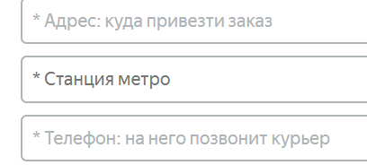 Цвет текста темнее, чем текст других полей | Win, 10 GoogleChrome 154.0.8037.97 1920x1080 1280х720 Win, 10 YandexBrowser 26.8.4.893 1920x1080 1280х720
bug-43 | Не отображается кружок рядом с названием станции в заполненном поле выбора станции метро в форме Для кого самокат | Желательный | Открыт | 1. Запустить тестовый стенд Яндекс Самокат 2. Нажать "Заказать" на странице лендинга 3. Убедиться в переходе на форму "Для кого самокат" | 1. Заполнить поле Станции метро значением станции Черкизовская | Отображается кружок | Отображается только название станции | Win, 10 GoogleChrome 154.0.8037.97 1920x1080 1280х720 Win, 10 YandexBrowser 26.8.4.893 1920x1080 1280х720
bug-44 | В тексте ошибки слово "номер" вместо "телефон" для поля Телефон формы Для кого самокат | Желательный | Открыт | 1. Запустить тестовый стенд Яндекс Самокат 2. Нажать "Заказать" на странице лендинга 3. Убедиться в переходе на форму "Для кого самокат" | 1. Кликнуть на поле телфон 2. Ввести "1234" 3. Снять фокус с поля | Отображается ошибка "Введите корректный телефон" | Текст ошибки: "Введите корректный номер" | Win, 10 GoogleChrome 154.0.8037.97 1920x1080 1280х720 Win, 10 YandexBrowser 26.8.4.893 1920x1080 1280х720
bug-45 | Некорректный текст кнопки: "Далее" вместо "Дальше" на странице заказа самоката в форме Для кого самокат | Желательный | Открыт | 1. Запустить тестовый стенд Яндекс Самокат 2. Нажать "Заказать" на странице лендинга 3. Убедиться в переходе на форму "Для кого самокат" | Сравнить текст кнопки с ожидаемым | Текст на кнопке "Дальше" | Текст на кнопке "Далее" | Win, 10 GoogleChrome 154.0.8037.97 1920x1080 1280х720 Win, 10 YandexBrowser 26.8.4.893 1920x1080 1280х720
bug-46 | Не отображается ошибка и не изменяются границы пустого поля Когда привести самокат при завершении создания заказа кнопкой Заказать | Стандартный | Открыт | 1. Запустить тестовый стенд Яндекс Самокат 2. Нажать "Заказать" на странице лендинга 3. В форме "Для кого самокат" заполнить: - поле имя значением "Александр" - поле фамилия значением "Александров" - поле адрес значением: "Вяземская 7" - поле станции выбрать "Черкизовская" - поле телефон "12345678901" 4. Нажать кнопку "Дальше" 5. Убедиться в переходе на форму "Про аренду" | 1. Заполнить поле Срок аренды значением "сутки" 2. Поле Когда привезти самокат оставить пустым 3. Нажать кнопку "Заказать" | Поле Когда привезти самокат подсвечивается красным, отображается ошибка о некорректной дате | Поле не реагирует визуально, заказ не создается | Win, 10 GoogleChrome 154.0.8037.97 1920x1080 1280х720 Win, 10 YandexBrowser 26.8.4.893 1920x1080 1280х720
bug-47 | Заполнется ручным вводом даты поле "Когда привезти самокат" в форме Про аренду | Стандартный | Открыт | 1. Запустить тестовый стенд Яндекс Самокат 2. Нажать "Заказать" на странице лендинга 3. В форме "Для кого самокат" заполнить: - поле имя значением "Александр" - поле фамилия значением "Александров" - поле адрес значением: "Вяземская 7" - поле станции выбрать "Черкизовская" - поле телефон "12345678901" 4. Нажать кнопку "Дальше" 5. Убедиться в переходе на форму "Про аренду" | 1. Кликнуть на поле Когда привезти самокат 2. Ввести 22122021 3. Снять фокус с поля | Ожидаем невозможность ручного ввода даты в поле | При снятии фокуса поле форматирует введенные цифры в год и принимает значение: 01.01.221220 | Win, 10 GoogleChrome 154.0.8037.97 1920x1080 1280х720 Win, 10 YandexBrowser 26.8.4.893 1920x1080 1280х720
bug-48 | Серый вместо черного текст плейсхолдера Когда привезти самокат для поля выбора даты в фокусе | Желательный | Открыт | 1. Запустить тестовый стенд Яндекс Самокат 2. Нажать "Заказать" на странице лендинга 3. В форме "Для кого самокат" заполнить: - поле имя значением "Александр" - поле фамилия значением "Александров" - поле адрес значением: "Вяземская 7" - поле станции выбрать "Черкизовская" - поле телефон "12345678901" 4. Нажать кнопку "Дальше" 5. Убедиться в переходе на форму "Про аренду" | Кликнуть на поле Когда привезти самокат | Ожидаемый вид плейсхолдера в фокусе с черным текстом | Фактически текст серый | Win, 10 GoogleChrome 154.0.8037.97 1920x1080 1280х720 Win, 10 YandexBrowser 26.8.4.893 1920x1080 1280х720
bug-49 | Дизайн календаря с серой шапкой вместо календаря с белым фоном и черной рамкой для поля Когда привезти самокат в форме Про аренду | Желательный | Открыт | 1. Запустить тестовый стенд Яндекс Самокат 2. Нажать "Заказать" на странице лендинга 3. В форме "Для кого самокат" заполнить: - поле имя значением "Александр" - поле фамилия значением "Александров" - поле адрес значением: "Вяземская 7" - поле станции выбрать "Черкизовская" - поле телефон "12345678901" 4. Нажать кнопку "Дальше" 5. Убедиться в переходе на форму "Про аренду" | Кликнуть на поле Когда привезти самокат | 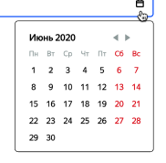 Ожидаемый вид календаря с неразграниченной шапкой и невыделенной текущей датой | 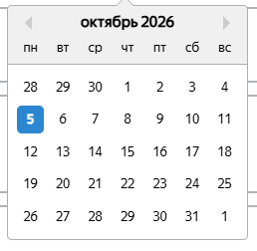 Фактически календарь в другом дизайне с шапкой и с отображающейся текущей датой | Win, 10 GoogleChrome 154.0.8037.97 1920x1080 1280х720 Win, 10 YandexBrowser 26.8.4.893 1920x1080 1280х720
bug-50 | Календарь появляется по центру экрана под полем Когда привезти самокат, а не по правой границе поля выбра даты в форме Про аренду | Желательный | Открыт | 1. Запустить тестовый стенд Яндекс Самокат 2. Нажать "Заказать" на странице лендинга 3. В форме "Для кого самокат" заполнить: - поле имя значением "Александр" - поле фамилия значением "Александров" - поле адрес значением: "Вяземская 7" - поле станции выбрать "Черкизовская" - поле телефон "12345678901" 4. Нажать кнопку "Дальше" 5. Убедиться в переходе на форму "Про аренду" | Кликнуть на поле Когда привезти самокат | Календарь появляется у правой границы поля под ним | Календарь появляется по центру экрана под полем | Win, 10 GoogleChrome 154.0.8037.97 1920x1080 1280х720 Win, 10 YandexBrowser 26.8.4.893 1920x1080 1280х720
bug-51 | Заказ создается при вводе некорректной даты (ранее завтрашнего дня) в поле Кода привезти самокат в форме заказа Про аренду | Критический | Открыт | 1. Запустить тестовый стенд Яндекс Самокат 2. Нажать "Заказать" на странице лендинга 3. В форме "Для кого самокат" заполнить: - поле имя значением "Александр" - поле фамилия значением "Александров" - поле адрес значением: "Вяземская 7" - поле станции выбрать "Черкизовская" - поле телефон "12345678901" 4. Нажать кнопку "Дальше" 5. Убедиться в переходе на форму "Про аренду" | 1. Кликнуть на поле Дата доставки 2. Кликнуть на сегодняшний день 3. Заполнить поле Срок аренды значением "сутки" 4. Нажать кнопку "Заказать" под формой | При клике на кнопку Заказать не создается заказ | Происходит переход к окну подтверждения. После подтверждения создается заказ с присвоенным номером и отображением статуса "Курьер задерживается" | Win, 10 YandexBrowser 26.8.4.893 1920x1080
bug-52 | Не отображается ошибка для поля Когда привезти самокат, заполненного некорректной датой, ранее завтрашнего дня | Стандартный | Открыт | 1. Запустить тестовый стенд Яндекс Самокат 2. Нажать "Заказать" на странице лендинга 3. В форме "Для кого самокат" заполнить: - поле имя значением "Александр" - поле фамилия значением "Александров" - поле адрес значением: "Вяземская 7" - поле станции выбрать "Черкизовская" - поле телефон "12345678901" 4. Нажать кнопку "Дальше" 5. Убедиться в переходе на форму "Про аренду" | 1. Кликнуть на поле выбора Когда привезти 2. Выбрать вчерашний день | Поле заполняется датой вчерашнего дня, подсвечивается красной рамкой, отображается ошибка о некорректной дате | Поле заполняется данными вчерашннго дня, ошибка не отображается | Win, 10 GoogleChrome 154.0.8037.97 1920x1080 1280х720 Win, 10 YandexBrowser 26.8.4.893 1920x1080 1280х720
bug-53 | Выпадающий список появляется у правого края поля Срок аренды вместо длины во все поле в форме Про аренду | Желательный | Открыт | 1. Запустить тестовый стенд Яндекс Самокат 2. Нажать "Заказать" на странице лендинга 3. В форме "Для кого самокат" заполнить: - поле имя значением "Александр" - поле фамилия значением "Александров" - поле адрес значением: "Вяземская 7" - поле станции выбрать "Черкизовская" - поле телефон "12345678901" 4. Нажать кнопку "Дальше" 5. Убедиться в переходе на форму "Про аренду" | Кликнуть на поле Срок аренды |  Ожидаемый вид списка: во всю длину поля | 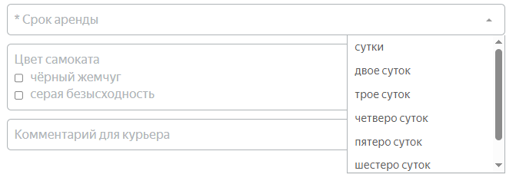 Список у левого края поля содержит полосу скролла | Win, 10 GoogleChrome 154.0.8037.97 1920x1080 1280х720 Win, 10 YandexBrowser 26.8.4.893 1920x1080 1280х720
bug-54 | Серый вместо черного текст плейсхолдера и текста выпадающего списка для поля Срок аренды в фокусе | Желательный | Открыт | 1. Запустить тестовый стенд Яндекс Самокат 2. Нажать "Заказать" на странице лендинга 3. В форме "Для кого самокат" заполнить: - поле имя значением "Александр" - поле фамилия значением "Александров" - поле адрес значением: "Вяземская 7" - поле станции выбрать "Черкизовская" - поле телефон "12345678901" 4. Нажать кнопку "Дальше" 5. Убедиться в переходе на форму "Про аренду" | Кликнуть на поле Срок аренды | Ожидаем изменение цвета текста плейсхолдера на черный, цвет пунктов выпадающего списка черный | Цвет текста плейсхолдера остается серым, цвет пунктов выпадающего списка серый | Win, 10 GoogleChrome 154.0.8037.97 1920x1080 1280х720 Win, 10 YandexBrowser 26.8.4.893 1920x1080 1280х720
bug-55 | Поле Срок аренды не подсвечивается синим в фокусе | Желательный | Открыт | 1. Запустить тестовый стенд Яндекс Самокат 2. Нажать "Заказать" на странице лендинга 3. В форме "Для кого самокат" заполнить: - поле имя значением "Александр" - поле фамилия значением "Александров" - поле адрес значением: "Вяземская 7" - поле станции выбрать "Черкизовская" - поле телефон "12345678901" 4. Нажать кнопку "Дальше" 5. Убедиться в переходе на форму "Про аренду" | 1. Нажать на поле Срок аренды | Поле подсвечено синей рамкой | Цвет рамки поля остается серым | Win, 10 GoogleChrome 154.0.8037.97 1920x1080 1280х720 Win, 10 YandexBrowser 26.8.4.893 1920x1080 1280х720
bug-56 | Закрашенная треугольная стрелочка вместо <, направленной вниз, для выпадающего списка поля Срок аренды в форме Про аренду | Желательный | Открыт | 1. Запустить тестовый стенд Яндекс Самокат 2. Нажать "Заказать" на странице лендинга 3. В форме "Для кого самокат" заполнить: - поле имя значением "Александр" - поле фамилия значением "Александров" - поле адрес значением: "Вяземская 7" - поле станции выбрать "Черкизовская" - поле телефон "12345678901" 4. Нажать кнопку "Дальше" 5. Убедиться в переходе на форму "Про аренду" | Обратить внимание на поле Срок аренды | Незакрашенная стрелочка в виде галочки: | Стрелка треугольная, имеет заливку: | Win, 10 GoogleChrome 154.0.8037.97 1920x1080 1280х720 Win, 10 YandexBrowser 26.8.4.893 1920x1080 1280х720
bug-57 | Не отображается ошибка и не изменяются границы пустого поля Срок аренды при завершении создания заказа кнопкой Заказать | Стандартный | Открыт | 1. Запустить тестовый стенд Яндекс Самокат 2. Нажать "Заказать" на странице лендинга 3. В форме "Для кого самокат" заполнить: - поле имя значением "Александр" - поле фамилия значением "Александров" - поле адрес значением: "Вяземская 7" - поле станции выбрать "Черкизовская" - поле телефон "12345678901" 4. Нажать кнопку "Дальше" 5. Убедиться в переходе на форму "Про аренду" | 1. Заполнить поле Когда привезти самокат датой завтрашнего дня 2. Поле Срок аренды оставить пустым 3. Нажать кнопку "Заказать" | Поле Срок аренды подсвечивается красным, отображается ошибка о некорректной дате | Поле не реагирует визуально, заказ не создается | Win, 10 GoogleChrome 154.0.8037.97 1920x1080 1280х720 Win, 10 YandexBrowser 26.8.4.893 1920x1080 1280х720
bug-58 | Белая галочка на синем фоне вместо черной без фона для выбранного чек-бокса цвета самоката в форме Про аренду | Желательный | Открыт | 1. Запустить тестовый стенд Яндекс Самокат 2. Нажать "Заказать" на странице лендинга 3. В форме "Для кого самокат" заполнить: - поле имя значением "Александр" - поле фамилия значением "Александров" - поле адрес значением: "Вяземская 7" - поле станции выбрать "Черкизовская" - поле телефон "12345678901" 4. Нажать кнопку "Дальше" 5. Убедиться в переходе на форму "Про аренду" | 1. Кликнуть на чек-бокс со значеним серая безысходность | Ожидаем черный чек-бокс с черной галочкой | Фактически белая галочка на синем фоне: | Win, 10 GoogleChrome 154.0.8037.97 1920x1080 1280х720 Win, 10 YandexBrowser 26.8.4.893 1920x1080 1280х720
bug-59 | Тонкая серая граница для неотмеченного чек-бокса вместо жирной форме заказа Про аренду | Желательный | Открыт | 1. Запустить тестовый стенд Яндекс Самокат 2. Нажать "Заказать" на странице лендинга 3. В форме "Для кого самокат" заполнить: - поле имя значением "Александр" - поле фамилия значением "Александров" - поле адрес значением: "Вяземская 7" - поле станции выбрать "Черкизовская" - поле телефон "12345678901" 4. Нажать кнопку "Дальше" 5. Убедиться в переходе на форму "Про аренду" | Обратить внимание на чек-бокс | Ожидаем жирную серую границу невыбранного чек-бокса | Фактически граница пустого чек-бокса черная тонкая | Win, 10 GoogleChrome 154.0.8037.97 1920x1080 1280х720 Win, 10 YandexBrowser 26.8.4.893 1920x1080 1280х720
bug-60 | Всплывает окно подтверждения создания заказа вместо всплывающего окна с номером созданного заказа при нажатии на кнопку "Заказать" под формой Про аренду | Стандартный | Открыт | 1. Запустить тестовый стенд Яндекс Самокат 2. Нажать "Заказать" на странице лендинга 3. В форме "Для кого самокат" заполнить: - поле имя значением "Александр" - поле фамилия значением "Александров" - поле адрес значением: "Вяземская 7" - поле станции выбрать "Черкизовская" - поле телефон "12345678901" 4. Нажать кнопку "Дальше" 5. В форме "Проаренду" заполнить: - поле дата значением завтрашней даты - поле срок аренды значением "сутки" | Кликнуть по кнопке "Заказать" под формой Про аренду | Появляется всплывающее окно с номером созданного заказа | Появляется всплывающее окно для подтверждения создания заказа | Win, 10 GoogleChrome 154.0.8037.97 1920x1080 1280х720 Win, 10 YandexBrowser 26.8.4.893 1920x1080 1280х720
bug-61 | Невозможность создать заказ для браузера Google Chrome | Блокирующий | Открыт | 1. Запустить тестовый стенд Яндекс Самокат 2. Нажать "Заказать" на странице лендинга 3. В форме "Для кого самокат" заполнить: - поле имя значением "Александр" - поле фамилия значением "Александров" - поле адрес значением: "Вяземская 7" - поле станции выбрать "Черкизовская" - поле телефон "12345678901" 4. Нажать кнопку "Дальше" 5. В форме "Проаренду" заполнить: - поле дата значением завтрашней даты - поле срок аренды значением "сутки" | 1. Кликнуть по кнопке "Заказать" под формой Про аренду 2. Открыть DevTools для мониторинга запросов во вкладке Network | Появляется всплывающее окно с номером созданного заказа | Появляется окно для подтверждения создания заказа, при клике на кнопку "Да" заказ не создается, запрос на бэк не идет | Win, 10 GoogleChrome 154.0.8037.97 1920x1080
bug-62 | Текст описания заканчивается на "заказ" вместо "статус" на всплывающем окне после создания заказа | Желательный | Открыт | 1. Запустить тестовый стенд Яндекс Самокат 2. Нажать "Заказать" на странице лендинга 3. В форме "Для кого самокат" заполнить: - поле имя значением "Александр" - поле фамилия значением "Александров" - поле адрес значением: "Вяземская 7" - поле станции выбрать "Черкизовская" - поле телефон "12345678901" 4. Нажать кнопку "Дальше" 5. В форме "Проаренду" заполнить: - поле дата значением завтрашней даты - поле срок аренды значением "сутки" 6. Нажать "Заказать" | Сравнить текст на всплывающем окне с номером заказа с ожидаемым | «Номер заказа NNNNN. Запишите его: пригодится, чтобы отслеживать статус» | Фактически: «Номер заказа NNNNN. Запишите его: пригодится, чтобы отслеживать заказ» | Win, 10 GoogleChrome 154.0.8037.97 1920x1080 1280х720 Win, 10 YandexBrowser 26.8.4.893 1920x1080 1280х720

